ATIVIDADE 02 - 18_01 SALA
Atividade 01 - Dia 18-01
Motorista
Renova
Licença
N
1

 | MOTORISTA |  | LICENÇA

 | Atributo |  | Atributo
 | ID_Motorista (pk) |  | Cod_Licença (pk)
 | Nome_Motorista |  | ID_Motorista (fk)
 | CPF_Motorista |  | Categoria_Licença
 | Endereço_Motorista |  | Validades_Licença
 | Telefone_Motorista |  | Pontos_Licença
 | RG_Motorista

Cliente
Compra
Produto
1
N

 |  | COMPRA
 | CLIENTE |  | PRODUTO

 |  | Atributo
 | Atributo | ID_Compra (PK) | Atributo
 | ID_Cliente (pk) | DataPedido_Compra | Cod_Produto (PK)
 | Nome_Cliente | ID_Cliente(FK) | Preço_Produto
 | CPF_Cliente | Valor_compra | Dimensões_Produto
 | Endereço_Cliente |  | Peso_Produto
 | Telefone_Cliente |  | Fornecedor_Produto
 | RG_Cliente |  | ID_Compra(FK)

ATIVIDADE 03- 18_01 CASA (2 (3)
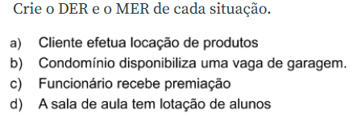

a)

Cliente
Locação
Produtos
N
1

 | CLIENTE |  | PRODUTO

 | Atributo |  | Atributo
 | ID_Cliente (pk) |  | Cod_Produto (PK)
 | Nome_Cliente |  | ID_Cliente (FK)
 | CPF_Cliente |  | Preço_Produto
 | Endereço_Cliente |  | Dimensões_Produto
 | Telefone_Cliente |  | Peso_Produto
 | RG_Cliente |  | Fornecedor_Produto

b)

Condominio
Garagem
Morador
N
1

 | CONDOMINIO | GARAGEM | MORADOR

 | Atributo | Atributo | Atributo
 | ID_Condominio (pk) | ID_GARAGEM (pk) | ID_MORADOR(PK)
 | ID_Morador (FK | NUM_VAGA | NUMERO CASA
 | Endereço | ID_MORADOR(FK) | CPF
 | CNPJ | LOCALIZAO VAGA

c)

funcionario
premiação
premio
N
N

 | FUNCIONARIO | PREMIAÇÃO | PREMIO

 | Atributo | Atributo | Atributo
 | ID_fUNCIONARIO (pk) | ID_PREMIAÇÃO (pk) | ID_PREMIO(PK)
 | NOME_FUNCIONARIO | ID_ FUNCIONARIO(FK) | NOME PREMIO
 | CARGO_FUNCIONARIO | ID_PREMIO (FK) | ID_FUNCIONARIO(FK)
 | CPF

d)
sala
ocupação
aluno
N
N

 | SALA | OCUPAÇÃO | ALUNO

 | Atributo | Atributo | Atributo
 | ID_SALA (pk) | ID_OCUPAÇÃO (pk) | ID_ALUNO(PK)
 | NUM_SALA | ID_SALA(FK) | NOME_ALUNO
 | CURSO_SALA | ID_ALUNO(FK) | CPF_ALUNO

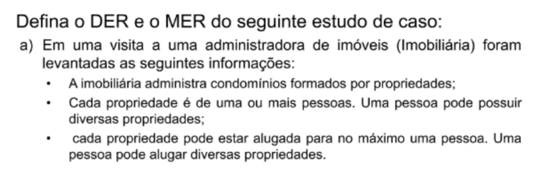

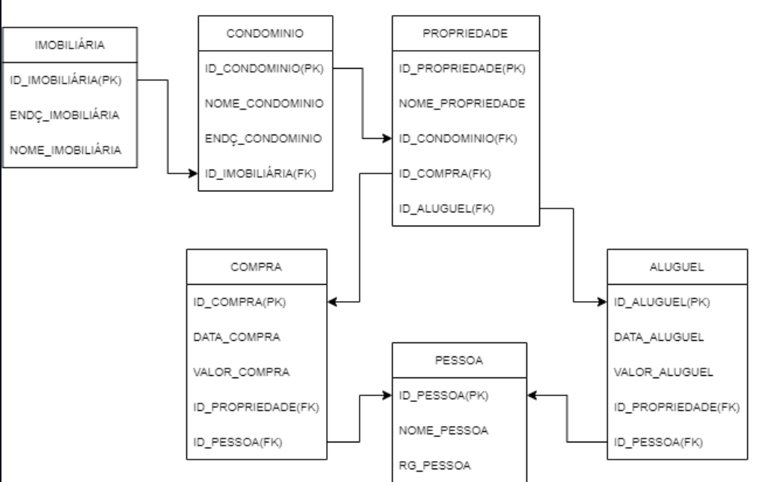
a)

